Hoja1
Desembolso por la compra de la máquina nueva |  |  |  | Inversión inicial requerida (Año 0)
Precio de compra al proveedor |  | Q75,000.00 |  | Desembolso por la compra de la máquina nueva |  |  |  | -Q80,000.00
Gasto de Instalación |  | Q5,000.00 |  | Aumento en el Capital de Trabajo Neto |  |  |  | -Q17,000.00
 |  | Q80,000.00 | (salida) | Ingreso neto por la venta de la máquina antigua |  |  |  | Q72,700.00
 |  |  |  |  |  |  |  | -Q24,300.00
Aumento en el Capital de Trabajo Neto
Cambio en los Activos Corrientes |  | Q25,000.00
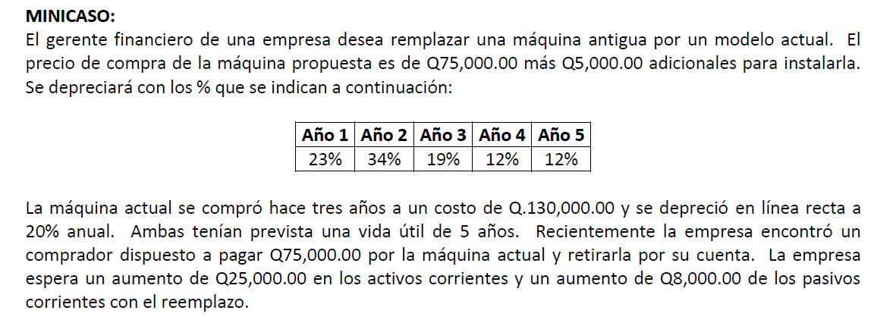
(-) Cambio en los Pasivos Corrientes |  | Q8,000.00
 |  | Q17,000.00 | (salida)

Ingreso neto por la venta de la máquina antigua
Valor de venta de máquina antigua |  | Q75,000.00
(-) ISR por ganancia en la venta |  | Q2,300.00
 |  | Q72,700.00 | (entrada)

Valor de adquisición de la máquina antigua |  | Q130,000.00

Valor de venta de máquina antigua |  | Q75,000.00
(-) Valor en libros |  | Q52,000.00
Ganancia en venta del activo |  | Q23,000.00
* ISR (10%) |  | Q2,300.00

Depreciación anual | Q26,000.00
* Años transcurridos | 3
Depreciación acumulada | Q78,000.00

 |  |  |  | Año 1 | Año 2 | Año 3 | Año 4 | Año 5
 |  |  | FNE del Retador | Q37,600.00 | Q39,800.00 | Q36,800.00 | Q35,400.00 | Q35,400.00
 |  |  | (-) FNE del Defensor | Q38,000.00 | Q35,000.00 | Q25,500.00 | Q22,500.00 | Q19,500.00
 |  |  | FNE Incrementales (Año 1 - 5) | -Q400.00 | Q4,800.00 | Q11,300.00 | Q12,900.00 | Q15,900.00

 |  |  | FNE del Retador (Propuesta) | Año 1 | Año 2 | Año 3 | Año 4 | Año 5
 |  |  | Ingresos | Q504,000.00 | Q504,000.00 | Q504,000.00 | Q504,000.00 | Q504,000.00
 |  |  | (-) Gastos | Q460,000.00 | Q460,000.00 | Q460,000.00 | Q460,000.00 | Q460,000.00
 |  |  | (-) Depreciación | Q18,400.00 | Q27,200.00 | Q15,200.00 | Q9,600.00 | Q9,600.00
 |  |  | UAII | Q25,600.00 | Q16,800.00 | Q28,800.00 | Q34,400.00 | Q34,400.00
 |  |  | (-) Impuestos (ISR 25%) | Q6,400.00 | Q4,200.00 | Q7,200.00 | Q8,600.00 | Q8,600.00
 |  |  | Utilidad Neta | Q19,200.00 | Q12,600.00 | Q21,600.00 | Q25,800.00 | Q25,800.00
 |  |  | (+) Depreciación | Q18,400.00 | Q27,200.00 | Q15,200.00 | Q9,600.00 | Q9,600.00
 |  |  | FNE Operativo del Retador | Q37,600.00 | Q39,800.00 | Q36,800.00 | Q35,400.00 | Q35,400.00

 |  |  | FNE del Defensor (Antigua) | Año 1 | Año 2 | Año 3 | Año 4 | Año 5
 |  |  | Ingresos | Q440,000.00 | Q460,000.00 | Q480,000.00 | Q480,000.00 | Q450,000.00
 |  |  | (-) Gastos | Q398,000.00 | Q422,000.00 | Q446,000.00 | Q450,000.00 | Q424,000.00
 |  |  | (-) Depreciación | Q26,000.00 | Q26,000.00 | Q- | Q- | Q-
 |  |  | UAII | Q16,000.00 | Q12,000.00 | Q34,000.00 | Q30,000.00 | Q26,000.00
 |  |  | (-) Impuestos (ISR 25%) | Q4,000.00 | Q3,000.00 | Q8,500.00 | Q7,500.00 | Q6,500.00
 |  |  | Utilidad Neta | Q12,000.00 | Q9,000.00 | Q25,500.00 | Q22,500.00 | Q19,500.00
 |  |  | (+) Depreciación | Q26,000.00 | Q26,000.00 | Q- | Q- | Q-
 |  |  | FNE Operativo del Retador | Q38,000.00 | Q35,000.00 | Q25,500.00 | Q22,500.00 | Q19,500.00

Ingreso neto por la venta de la máquina nueva |  |  | Flujo de Efectivo Terminal (Año 5)
Valor de venta de máquina nueva | Q10,000.00 |  | Ingreso neto por la venta de la máquina nueva |  | Q9,000.00
(-) ISR por ganancia en la venta | Q1,000.00 |  | (+) Recuperación del Capital de Trabajo |  | Q17,000.00
 | Q9,000.00 |  |  |  | Q26,000.00

Valor de adquisición de la máquina nueva |  | Q80,000.00

Valor de venta de máquina nueva | Q10,000.00
(-) Valor en libros | Q-
Ganancia en venta del activo | Q10,000.00
* ISR (10%) | Q1,000.00

 |  |  |  | Año 0 | Año 1 | Año 2 | Año 3 | Año 4 | Año 5
 |  |  | FNE | -Q24,300.00 | -Q400.00 | Q4,800.00 | Q11,300.00 | Q12,900.00 | Q41,900.00

 |  |  | VPN | Q8,299.09 |  | Por tanto, se acepta retador, es decir, se recomienda compra de máquina nueva
 |  |  |  |  |  | y venta de la antigua

 |  |  | TIR | 29% |  | Al ser mayor la TIR que la TMAR se comprueba que se acepta al retador
 |  |  | TMAR | 20%

